Лист1
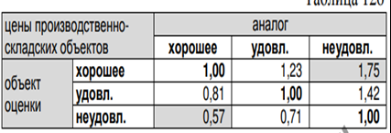
Объект оценки | аналог
Хорошее | Удовлетворительное
 | -29%

